상품제안서
자이온 포켓손난로 보조배터리 3000mAH 3단조절 45도 | 상품코드: F29697

 |  |  |  |  |  |  | 02-412-0044 | www.easy1.co.kr
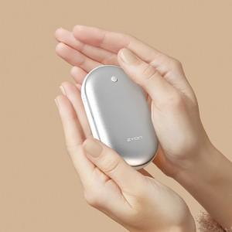 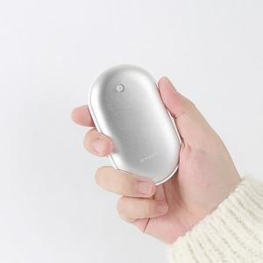 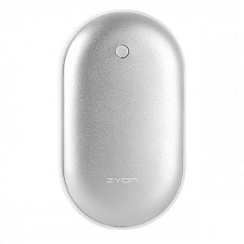

【상세/제작정보】 | 인쇄 별도 문의.

【인쇄/포장옵션】 | / 포장불가능

【공급단가】 | 수량 | 50~ | 100~ | 500~ | 1,000~ | 2,000~
*VAT별도 | 단가 | 9,620원 | 9,470원 | 9,240원 | 9,000원 | 8,850원

【상품 URL】 | http://www.easy1.co.kr/src/goods_detail.php?gdno=29697

